2024 Skadevi
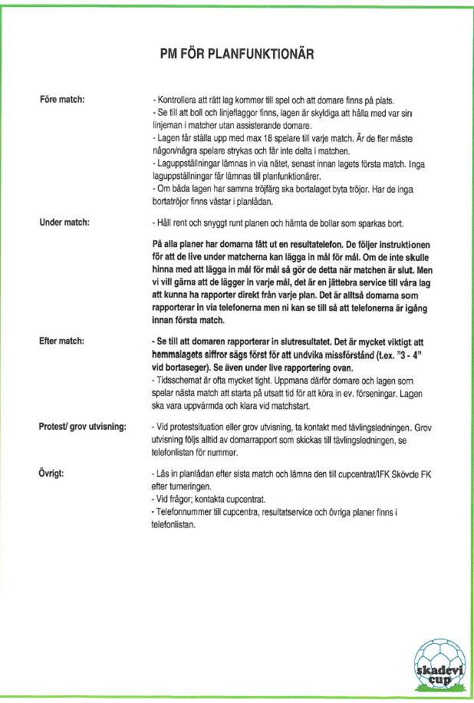
 |  |  |  |  |  | Värsås IP
Skadevi cup fotboll 2024 |  |  |  |  | Planfuktionär
 |  |  | Pass |  | 2 Personer per pass
 |  |  |  |  | A-plan | B-plan
 | Dag |  | Start | Stopp | Namn | Namn
 | Fredag | 240628 | 10:15:00 | 13:30:00 | John L-N | Viktor A
 |  |  | 13:30:00 | 16:30:00 | Filip B | Koffe M
 |  |  | 16:30:00 | 19:30:00 | Oscar S | Pontus G
 |  |  | 19:30:00 | 21:15:00 | John D | Lucas J

 | Lördag | 240629 | 7:30:00 | 10:30:00 | Alex N | Anders E
 |  |  | 10:30:00 | 13:30:00 | Filip D | Kalle L
 |  |  | 13:30:00 | 15:30:00 | Alex A | Casper K
 | Match uppehåll |  | 15:00:00 | 16:00:00
 |  |  | 15:30:00 | 18:30:00 | Johan Ö | William O
 |  |  | 18:30:00 | 21:15:00

 | Söndag | 240630 | 7:30:00 | 10:00:00 | Wille | Hjalmar
 |  |  | 10:00:00 | 12:30:00 | Kelvin | Niklas
 | Match uppehåll |  | 12:00:00 | 13:30:00
 |  |  | 13:00:00 | 15:00:00 | Gustav S | Lukas A
 |  |  | 15:00:00 | 17:30:00 | Theo | Niklas
Vi har nu klart spelschemat och här kommer tiderna:
Fredag:
A-planen: 10.00-21.00 (sista matchen startar 20.00)
B-planen: 11.00-20.00 (sista matchen start 19.00)
Lördag:
A + B planen: 8.00-15.00, 16.00-21.00 (Sista matchstart 20.00)
Söndag:
A-planen: 8.00-12.00, 13.30-17.00 (sísta match 16.00)
B-planen: 8.00-14.30 (sista match start 13.30)
I Planfuntionärernas uppdrag ingår att minst en gång per pass , att en av de som har passet tar ett varv på anläggningen och kollar över.
- Toaletter, papperskorg ,fylla på toapapper
- Omklädningsrum ordning
- Allmänt
- Samt var bejälplig på frågor ..

Spelscheman
